SUMA TOTAL
RESISBARNA CLASSICS

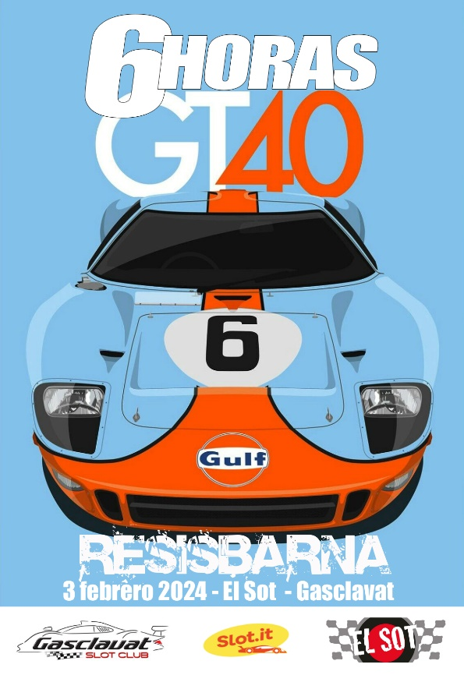

 |  |  |  |  | EL SOT | GASCLAVAT | TOTAL |  | EL SOT | GASCLAVAT | TOTAL
1 | EL SOT ASPIDS | ALBERT RANERA | OSCAR CAPEL |  | 702.08 | 816.079 | 1518.157 |  | 20 | 20 | 40
2 | EL SOT HOT | ADAM PARERA | XAVI CORTADA |  | 696.10 | 809.238 | 1505.333 |  | 13 | 17 | 30
3 | MARTINI RACING | MANEL SORIANO | DAVID CELAYA | MANOLO MÁRQUEZ | 699.02 | 803.07 | 1502.093 |  | 15 | 13 | 28
4 | EL SOT XXX | LORENZO RODRÍGUEZ | GERARD MALIVERN |  | 699.11 | 799.038 | 1498.144 |  | 17 | 11 | 28
5 | EL SOT FU | JORDI ROBLES | ALBERT LOMBARTE |  | 687.11 | 795.101 | 1482.211 |  | 9 | 10 | 19
6 | STP RACING | RICHARD ARREDONDO | GABRIEL RODRÍGUEZ |  | 693.00 | 788.317 | 1481.318 |  | 11 | 8 | 19
7 | EL SOT TEAM | EDUARD CERDÀ | JM SEREROLS |  | 690.00 | 789.032 | 1479.036 |  | 10 | 9 | 19
8 | SLOT AL LIMIT | ORIOL SERRA | ALEIX SERRA |  | 669.05 | 805.028 | 1474.073 |  | 8 | 15 | 23
9 | SHELL SLOT | JOAN FERNÁNDEZ | RAMÓN RIUS |  | 668.14 | 760.01 | 1428.148 |  | 7 | 5 | 12
10 | GASCLAVAT | ÁNGEL NAVARRO | XAVI BELLOT |  | 648.04 | 780.022 | 1428.062 |  | 6 | 6 | 12
11 | GASCLAVAT 2 | JUANRA MESAS | OSCAR MESAS | ERIC MAREQUE | 633.12 | 780.053 | 1413.171 |  | 5 | 7 | 12
12 | AIR DZERO | ISRAEL NEVADO | VÍCTOR GONZÁLEZ | JORDI PÉREZ | 628.00 | 755.12 | 1383.121 |  | 3 | 4 | 7
13 | EL ÚLTIMO DE LA FILA | MIKI TERÉS | JOSEP GELÓN | JUANRA ROMERO | 631.04 | 706.002 | 1337.039 |  | 4 | 3 | 7

# | CLUB DE SALIDA | PISTA | EQUIPO | COCHE | PESO | MOTOR | PIÑÓN | CORONA | LLANTA | SUSPENSIÓN | BANCADA | PESO TOTAL
1 | EL SOT | 1 | SHELL SLOT | FORD GT40 | 15.68 | 7 | 13 LATÓN | 32 PLÁSTICO | 15,8 x 8,5 AL | 0-0-I | CH65 (1,00) | 59.94
2 | EL SOT | 2 | GASCLAVAT | FORD GT40 | 15.00 | 2 | 13 LATÓN | 31 PLÁSTICO | 15,8 x 8,5 MG | 0-0-M | CH65 (1,00) | 58.21
3 | EL SOT | 3 | SLOT AL LIMIT | FORD Mk II | 15.66 | 3 | 13 LATÓN | 32 ERGAL | 15,8 x 8,5 MG | 0-0-I | CH65 (1,00) | 58.49
4 | EL SOT | 4 | MARTINI RACING | FORD GT40 | 15.95 | 35 | 13 LATÓN | 32 PLÁSTICO | 15,8 x 8,5 MG | 0-0-I | CH65 (1,00) | 57.39
5 | EL SOT | 5 | EL SOT ASPIDS | FORD Mk II | 15.50 | 19 | 13 LATÓN | 32 PLÁSTICO | 15,8 x 8,5 MG | 0-0-M | CH65 (1,00) | 58.04
6 | EL SOT | 6 | AIR DZERO | FORD GT40 | 15.49 | 12 | 13 LATÓN | 32 ERGAL | 15,8 x 8,5 MG | 0-0-M | CH65 (1,00) | 57.10
7 | EL SOT | D1
8 | GASCLAVAT | 1 | SOT HOT | FORD Mk II | 15.73 | 40 | 13 LATÓN | 32 PLÁSTICO | 15,8 x 8,5 MG | 0-0-I | CH65 (1,00) | 58.43
9 | GASCLAVAT | 2 | STP RACING | FORD Mk II | 15.50 | 18 | 13 LATON | 31 PLÁSTICO | 15,8 x 8,5 MG | 0-0-M | CH65 (1,00) | 58.87
10 | GASCLAVAT | 3 | ULTIMA FILA | FORD GT40 | 15.35 | 24 | 13 LATON | 31 PLÁSTICO | 15,8 x 8,5 MG | 0-0-M | CH65 (1,00) | 57.22
11 | GASCLAVAT | 4 | GASCLAVAT 2 | FORD GT40 | 15.00 | 8 | 13 LATÓN | 32 PLÁSTICO | 15,8 x 8,5 AL | 0-0-I | CH65 (1,00) | 59.88
12 | GASCLAVAT | 5 | EL SOT XXX | FORD GT40 | 15.00 | 25 | 13 LATON | 32 PLÁSTICO | 15,8 x 8,5 MG | 0-0-I | CH65 (1,00) | 57.61
13 | GASCLAVAT | 6 | EL SOT TEAM | FORD Mk II | 15.55 | 14 | 12 LATÓN | 33 PLÁSTICO | 15,8 x 8,5 MG | 0-0-M | CH65 (1,00) | 59.07
14 | GASCLAVAT | D1 | EL SOT FU | FORD GT40 | 15.69 | 22 | 13 LATÓN | 31 PLÁSTICO | 15,8 x 8,5 MG | 0-0-I | CH65 (1,00) | 59.41
